EJERCICIO 1
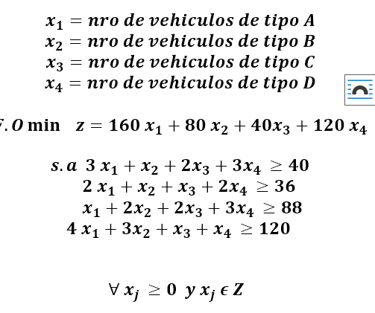

z*= | 3280 | litros
x1*= | 0
x2*= | 38 | vehiculos tipo B
x3*= | 6 | vehiculos tipo C
x4*= | 0

SE DEBEN ENVIAR 38 VEHICULOS DE TIPO B Y 6 VEHICULOS DE TIPO C PARA OBTENER UN GASTO MINIMO DE COMBUSTIBLE DE 3280 LITROS.

EJERRCICIO 2
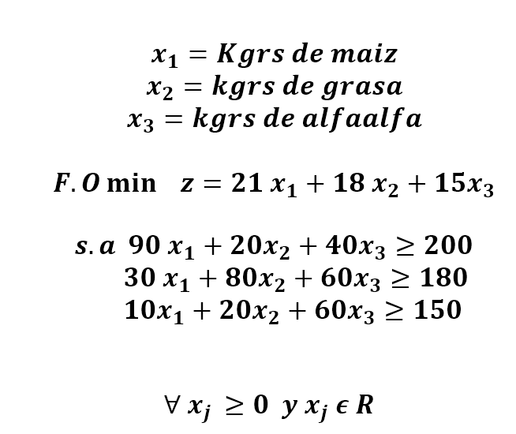

MAX -z = -21x1 -18 x2 -15x3
S.a | -90x1-20x2-40x3 <=-200
 | -30x1-80x2-60x3<=-180
 | -10x1-20x2-60x3 <=-150


 | -z*= | -60.4286 | z*= | 60.4286 | $us/dia
 | x1*= | 1.1429 | x1*= | 1.1429 | kgrs/dia
 | x2*= | 0 | x2*= | 0 | kgrs/dia
 | x3*= | 2.4286 | x3*= | 2.4286 | kgrs/dia

 | El granjero utilizará un monto mínimo de 60,43 $us aldia para compra del requerimiento minimo de alimentación de sus cerdos, los kilogramos de alimentos comprados son 1,14 de maiz y 2.43 de alfaalfa.

